Screen Import Candidate
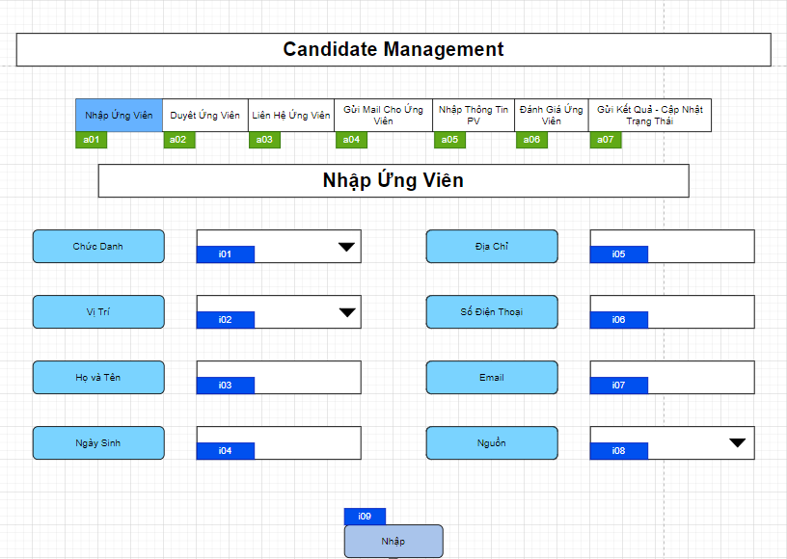

Mã Số | Item | input/output | Thuộc tính | Giới hạn input | Input số digit | Requied input | Format output | Giá trị khởi tạo | Tab thứ tự đi | Độ rộng có thể | Function | No.Chức năng | Domain Model | Note
a01 | Nhập Ứng Viên | output | Button |  |  |  |  |  | 1
a02 | Duyệt Ứng Viên | output | Button |  |  |  |  |  | 2
a03 | Liên Hệ Ứng Viên | output | Button |  |  |  |  |  | 3
a04 | Gửi Mail cho Ứng Viên | output | Button |  |  |  |  |  | 4
a05 | Nhập Thông Tin PV | output | Button |  |  |  |  |  | 5
a06 | Đánh Giá Ứng Viên | output | Button |  |  |  |  |  | 6
a07 | Gửi Kết Quả - Cập Nhật Trạng Thái | output | Button |  |  |  |  |  | 7

i01 | Chức Danh | input | Combobox |  |  | Yes |  |  | 8 |  |  |  | candidate.role_name
i02 | Vị Trí | input | Combobox |  |  | Yes |  |  | 9 |  |  |  | candidate.part_name
i03 | Họ và Tên | input | String |  | 50 | Yes |  |  | 10 |  |  |  | candidate.name
i04 | Ngày Sinh | input | Date |  |  | Yes |  |  | 11
i05 | Địa Chỉ | input | String |  |  | Yes |  |  | 12
i06 | Số Điện Thoại | input | String |  |  | Yes |  |  | 13
i07 | Email | input | String |  |  | Yes |  |  | 14
i08 | Nguồn | input | Combobox |  |  | Yes |  |  | 15
i09 | Nhập | input | Button |  |  | Yes |  |  | 16 |  |  | 1

Detail Design
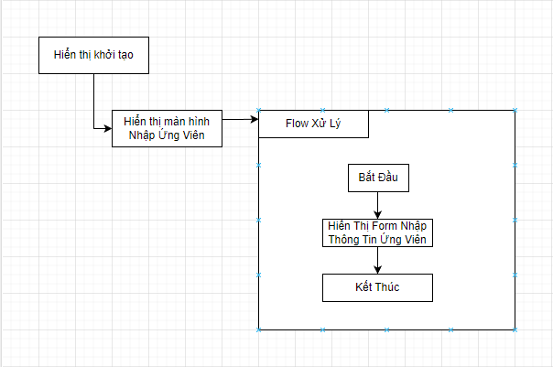
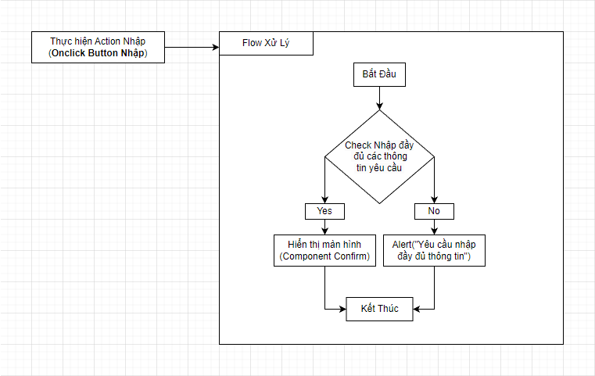
Bản Thiết Kế Chi Tiết |  |  |  | Chức năng : | Hiển Thị FormNhập Thông Tin Ứng Viên | Người tạo : | ToanHH | Ngày Tạo : | 29/03/2023

 | Function List
 | No | Tên Chức Năng | Giải Thích
 | 1 | Hiển Thị Khởi Tạo(Có điều kiện) | Thực hiện hiển thị màn hình của component

 | Danh Sách API
 | No | Tên API | Action trên Screen

 | Danh Sách API bên ngoài
 | No | Tên API | Action trên Screen

